HCP CL
Titulo |  | Desarrollo del tema | Referencias
Co-administración | 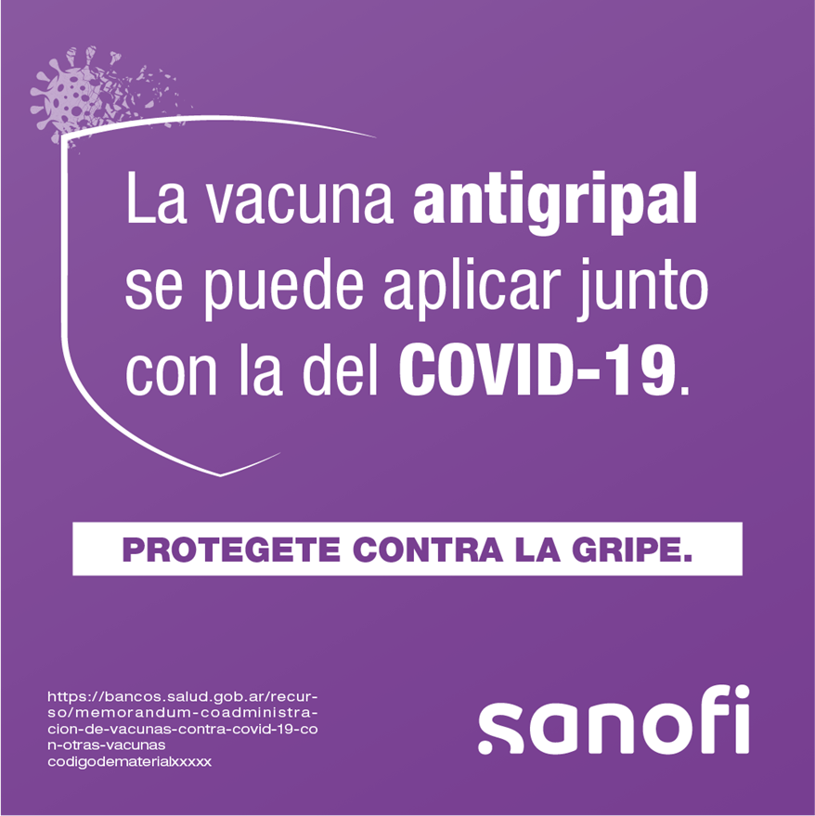 | En el contexto de la pandemia de COVID-19, el Ministerio de Salud de Chile, y otras autoridades en el mundo como la Organización Mundial de la Salud (OMS) y el Centros para la Prevención y el Control de Enfermedades de los Estados Unidos (CDC por sus siglas en inglés), han definido que es posible la administración conjunta de cualquier vacuna con la del COVID-19 (incluyendo la antigripal), pudiéndose aplicar el mismo día (en sitios diferentes) o días diferentes sin requerir intervalo entre las dosis. | Ministerio de Salud de Chile - Campaña de vacunación contra influenza estacional en pandemia de SARS-COV-2: Co-administración de vacunas. Disponible en: https://www.minsal.cl/wp-content/uploads/2022/03/Co-administración-SARS-CoV-2-durante-pandemia-2.pdf WHO - Coadministration of seasonal inactivated influenza and COVID-19 vaccines. Disponible en: https://apps.who.int/iris/bitstream/handle/10665/346897/WHO-2019-nCoV-SAGE-Vaccines-coadministration-Influenza-2021.1-eng.pdf?sequence=1&isAllowed=y CDC - Interim Guidance for Routine and Influenza Immunization Services During the COVID-19 Pandemic. Disponible en: https://www.cdc.gov/vaccines/pandemic-guidance/index.html Vaccines europe - Implementation of influenza vaccination campaign 2021/22. Disponible en: https://www.vaccineseurope.eu/news/press-releases/implementation-of-influenza-vaccination-campaign-2021-22#_ftn7
Coinfección (1 posteo de 2 piezas) |  | Ante la reciente difusión de un caso de coinfección entre el virus del SARS CoV-2 y el de la gripe, combinación a la que también se ha denominado “flurona”, el Ministerio de Salud de la Nación informó que no representa una situación extraordinaria en el marco de la pandemia de coronavirus, ya que es común ver codetecciones de dos virus respiratorios y que esto no representa la aparición de una nueva variante o cepa del virus que causa la enfermedad por COVID-19. Asimismo, la cocirculación de COVID-19 y gripe puede ocurrir particularmente en los meses de otoño e invierno pero que, a partir de las últimas semanas del 2021, la actividad del virus de la gripe se encuentra en aumento en el hemisferio norte y en algunos países de la subregión Andina y del Cono Sur, por lo que ante la dinámica actual de la circulación es probable detectar coinfecciones virales. | Portal oficial del Estado Argentino. Información relevante sobre la coinfección de Covid-19 e influenza conocida como “Flurona”. Disponible en: https://www.argentina.gob.ar/noticias/informacion-relevante-sobre-la-coinfeccion-de-covid-19-e-influenza-conocida-como-flurona

Universalidad (1 posteo de 2 piezas) | 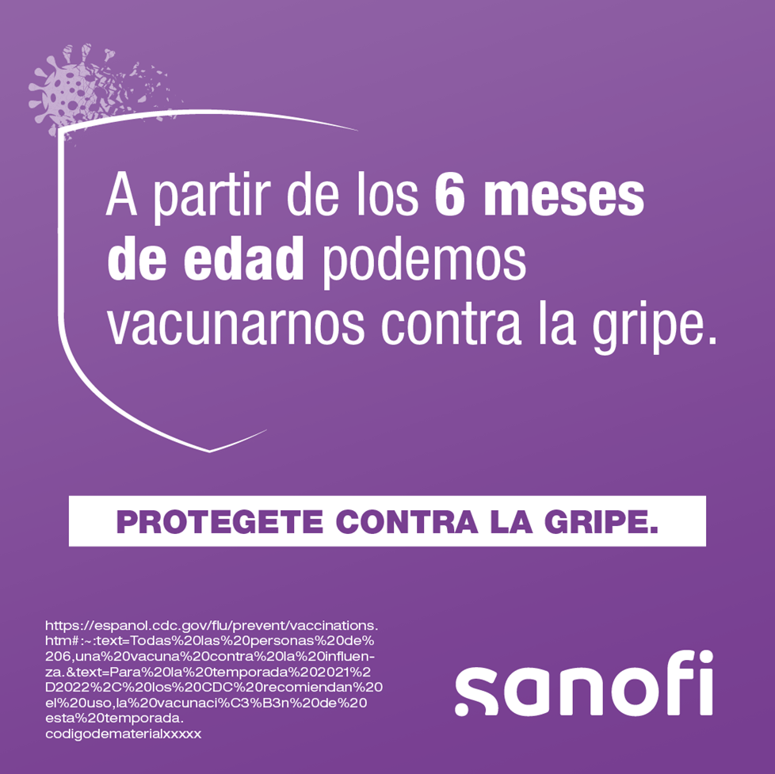 | "Uso de Vaxigrip Tetra/ ISTIVAC4 primo vacunación: En los niños menores de 9 años de edad que no han sido vacunados anteriormente, deberá administrarse una segunda dosis de 0,5 mL después de un intervalo de al menos 4 semanas(1). Tasa de incidencia: Los niños son la mayor fuente de contagio por influenza, tienen más de 2X probabilidades de contagiarse que los mayores de 65 años (3) Reducción de riesgo de hospitalizaciones: Estudios demuestran que la vacuna antigripal redujo un 74 % el riesgo que corren los niños de requerir admisión en unidades de cuidados intensivos (2) Diferenciación Vaxigrip Tetra/ ISTIVAC4: Protege contra las 4 cepas de la influenza recomendada por la OMS; Simplicidad de uso y almacenamiento, Disminución de riesgo de errores, Una única dosis universal a partir de los 6 meses de edad (1)." | CDC. Influenza (gripe). Quién necesita la vacuna contra la influenza. Disponible en: https://espanol.cdc.gov/flu/prevent/vaccinations.htm

Riesgo de brote (1 posteo de 2 piezas) | 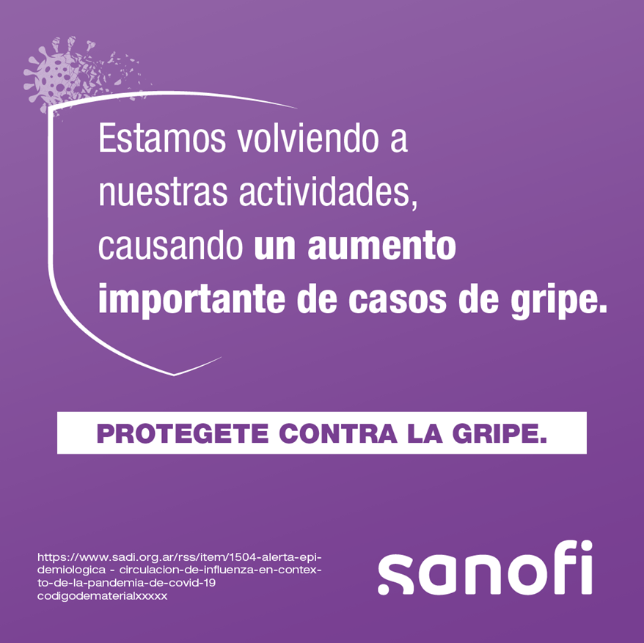 | La próxima temporada de gripe podría ser más activa que el año pasado debido a menores restricciones de movilidad por el COVID-19 y al inicio de clases. Sumado a eso, los expertos estiman un nivel más bajo de inmunidad colectiva contra la gripe debido a la falta de exposición al virus de influenza el año pasado y a bajas en las coberturas de vacunación, lo que podría resultar en un aumento en los casos de gripe, generando así una mayor carga para los sistemas de salud. | SADI. Alerta Epidemiológica. Circulación de influenza en contexto de la pandemia de COVID-19. Disponible en: https://www.sadi.org.ar/rss/item/1504-alerta-epidemiologica-circulacion-de-influenza-en-contexto-de-la-pandemia-de-covid-19

Mejor momento para vacunarse |  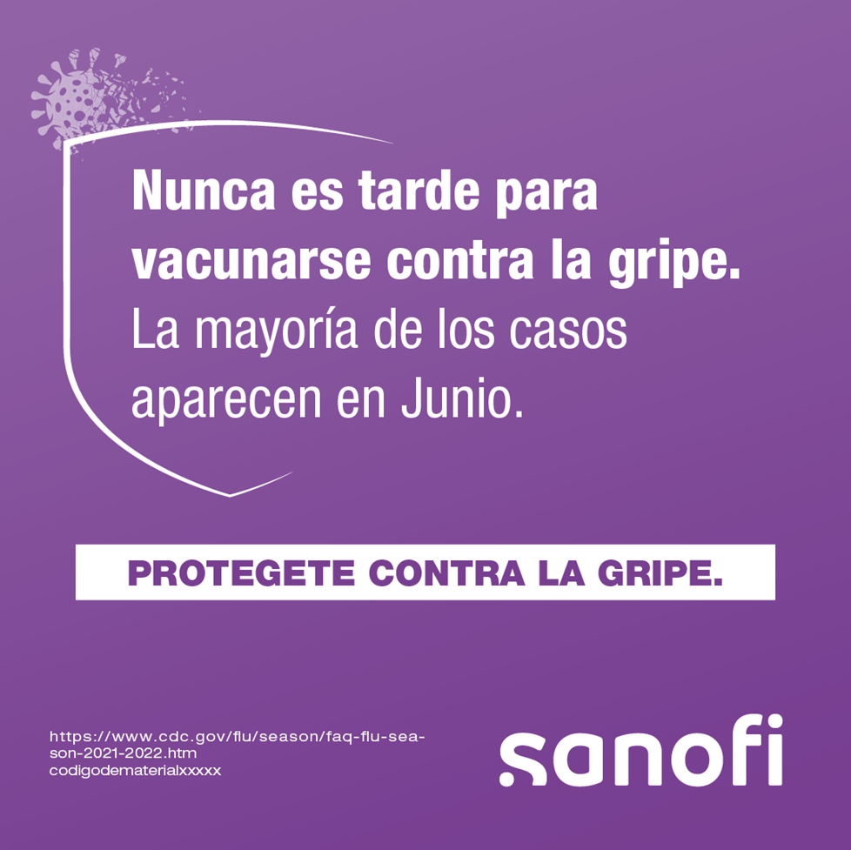 | Es mejor vacunarse antes de que la gripe comience a propagarse en la población. El momento oportuno para vacunarse contra la gripe es previo a la llegada del invierno. Lo ideal es estar protegido mediante la vacunación a finales de Mayo, ya que la gripe suele alcanzar su punto máximo en Julio y la actividad significativa puede continuar hasta Septiembre. | https://www.cdc.gov/flu/season/faq-flu-season-2021-2022.htm

